상품제안서
반칼라 휴대용 미니선풍기 손풍기 휴대용선풍기 쿨링 아이스 | 상품코드: F30746

 |  |  |  |  |  |  | 02-412-0044 | www.easy1.co.kr
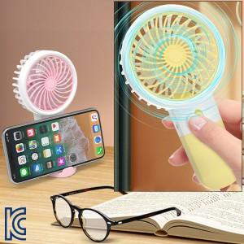

【상세/제작정보】 | ※AAA건전지(2개) - 500원

【인쇄/포장옵션】 | 실크, DTF1곳 / 포장지포장

【공급단가】 | 수량 | 200~ | 500~ | 1,000~ | 3,000~ | 5,000~
*VAT별도 | 단가 | 3,750원 | 3,690원 | 3,610원 | 3,460원 | 3,320원

【상품 URL】 | http://www.easy1.co.kr/src/goods_detail.php?gdno=30746

